タイトル
 | 今日 | プロトタイプ版 | α版 |  | β版 |  |  | マスター版
日付 | 2021-01-19 | 2021-01-29 | 2021-02-19 |  | 2021-03-05 |  |  | 2021-03-19

タイトル
デモプレイ
 |  |  | 種類 | 工程 |  | 担当 |  | 開始日 | 管理項目 |  |  | 内容
 |  |  |  |  |  | 主 | 副 |  | ステータス | 進行度 | 実装状況
 |  |  |  | 処理系
難易度選択
 |  |  | 処理 | タイトルロゴ(演出） |  |  |  | 2020-02-26 | 待機 | 0% | 未実装 | タイトルロゴの演出
 |  |  | 処理 | プレスボタン(演出) |  |  |  | 2020-02-26 | 待機 | 0% | 未実装
 |  |  | 処理 | 選択処理(演出) |  |  |  | 2020-02-26 | 待機 | 0% | 未実装 | 難易度選択
 |  |  |  | 素材系
チュートリアル
 |  |  | 素材 | タイトルロゴ |  |  |  | 2020-02-26 | 待機 | 0% | 未実装 | タイトルロゴ
 |  |  | 素材 | ボタン(ENTER） |  |  |  | 2020-02-26 | 待機 | 0% | 未実装 | プレスエンター
 |  |  | 素材 | 背景 |  |  |  | 2020-02-26 | 待機 | 0% | 未実装 | タイトル画面の背景
ゲーム
 |  |  |  |  |  |  |  | 2020-02-26 | 待機 | 0% | 未実装

リザルト

 | タイトル画面詳細

デモプレイ
 | 今日 | プロトタイプ版 | α版 |  | β版 |  |  | マスター版
日付 | 2021-01-19 | 2021-01-29 | 2021-02-19 |  | 2021-03-05 |  |  | 2021-03-19

タイトル
デモプレイ
 |  |  | 種類 | 工程 |  | 担当 |  | 開始日 | 管理項目 |  |  | 内容
 |  |  |  |  |  | 主 | 副 |  | ステータス | 進行度 | 実装状況

難易度選択
 |  |  | 処理 |  |  |  |  | 2020-12-26 | 待機 | 0% | 未実装
 |  |  | 処理 |  |  |  |  | 2020-12-26 | 待機 | 0% | 未実装
 |  |  | 処理 |  |  |  |  | 2020-12-26 | 待機 | 0% | 未実装
チュートリアル
 |  |  | 処理 |  |  |  |  | 2020-12-26 | 待機 | 0% | 未実装
 |  |  | 素材 |  |  |  |  | 2020-12-26 | 待機 | 0% | 未実装
 |  |  | 素材 |  |  |  |  | 2020-12-26 | 待機 | 0% | 未実装
ゲーム
 |  |  | 素材 |  |  |  |  | 2020-12-26 | 待機 | 0% | 未実装

リザルト

難易度選択
 | 今日 | プロトタイプ版 | α版 |  | β版 |  |  | マスター版
日付 | 2021-01-19 | 2021-01-29 | 2021-02-19 |  | 2021-03-05 |  |  | 2021-03-19

タイトル
デモプレイ
 |  |  | 種類 | 工程 |  | 担当 |  | 開始日 | 管理項目 |  |  | 内容
 |  |  |  |  |  | 主 | 副 |  | ステータス | 進行度 | 実装状況

難易度選択
 |  |  | 処理 |  |  |  |  | 2020-12-26 | 待機 | 0% | 未実装
 |  |  | 処理 |  |  |  |  | 2020-12-26 | 待機 | 0% | 未実装 | オプションやゲームスタートの選択
 |  |  | 処理 |  |  |  |  | 2020-12-26 | 待機 | 0% | 未実装 | タイトルロゴの動き、背景
チュートリアル
 |  |  | 処理 |  |  |  |  | 2020-12-26 | 待機 | 0% | 未実装 | 起動時に表示
 |  |  | 素材 |  |  |  |  | 2020-12-26 | 待機 | 0% | 未実装
 |  |  | 素材 |  |  |  |  | 2020-12-26 | 待機 | 0% | 未実装
ゲーム
 |  |  | 素材 |  |  |  |  | 2020-12-26 | 待機 | 0% | 未実装 | ゲームスタートボタン

リザルト

チュートリアル
 | 今日 | プロトタイプ版 | α版 |  | β版 |  |  | マスター版
日付 | 2021-01-19 | 2021-01-29 | 2021-02-19 |  | 2021-03-05 |  |  | 2021-03-19

タイトル
デモプレイ
 |  |  | 種類 | 工程 |  | 担当 |  | 開始日 | 管理項目 |  |  | 内容
 |  |  |  |  |  | 主 | 副 |  | ステータス | 進行度 | 実装状況
難易度選択
チュートリアル
 |  |  | 処理 |  |  |  |  | 2020-12-26 | 待機 | 0% | 未実装
 |  |  | 処理 |  |  |  |  | 2020-12-26 | 待機 | 0% | 未実装
 |  |  | 処理 |  |  |  |  | 2020-12-26 | 待機 | 0% | 未実装
 |  |  | 処理 |  |  |  |  | 2020-12-26 | 待機 | 0% | 未実装
 |  |  | 処理 |  |  |  |  | 2020-12-26 | 待機 | 0% | 未実装
ゲーム
 |  |  | 処理 |  |  |  |  | 2020-12-26 | 待機 | 0% | 未実装
 |  |  | 処理 |  |  |  |  | 2020-12-26 | 待機 | 0% | 未実装
 |  |  | 処理 |  |  |  |  |  | 待機 |  | 未実装
リザルト
 |  |  | 処理 |  |  |  |  |  | 待機 |  | 未実装
 |  |  | 処理 |  |  |  |  |  | 待機 |  | 未実装
 |  |  | 処理 |  |  |  |  |  | 待機 |  | 未実装
 |  |  | 処理 |  |  |  |  |  | 待機 |  | 未実装
 |  |  | 処理 |  |  |  |  |  | 待機 |  | 未実装
 |  |  | 処理 |  |  |  |  |  | 待機 |  | 未実装
 |  |  | モデル
 |  |  | モデル
 |  |  | モデル
 |  |  | モデル
 |  |  | モデル

ゲーム
 | 今日 |  | プロトタイプ版 | α版 |  | β版 |  |  | マスター版
日付 | 2021-01-19 |  | 2021-01-29 | 2021-02-19 |  | 2021-03-05 |  |  | 2021-03-19

タイトル
デモプレイ
 |  |  |  | 種類 | 工程 |  | 担当 |  | 開始日 | 管理項目 |  |  | 内容
 |  |  |  |  |  |  | 主 | 副 |  | ステータス | 進行度 | 実装状況
 |  |  |  |  | 処理系
難易度選択
 |  |  |  | 処理 | マップ |  |  |  | 2020-12-26 | 待機 | 0% | 未実装
 |  |  |  | 処理 | モーション |  | 巴 |  | 2020-12-26 | 待機 | 0% | 未実装
 |  |  |  | 処理 | 敵の動き(AI) |  |  |  | 2020-12-26 | 待機 | 0% | 未実装
チュートリアル
 |  |  |  | 処理 | プレイヤーの操作 |  |  |  | 2020-12-26 | 待機 | 0% | 未実装
 |  |  |  | 処理 | コマンドアクション |  |  |  | 2020-12-26 | 待機 | 0% | 未実装
 |  |  |  | 処理 | 敵の状態管理 |  |  |  | 2020-12-26 | 待機 | 0% | 未実装 | 敵のステータスやモーションの種類など
ゲーム
 |  |  |  | 処理 | プレイヤーの状態管理 |  |  |  | 2020-12-26 | 待機 | 0% | 未実装
 |  |  |  | 処理 | パーティクル、エフェクト処理 |  | 早坂 |  | 2020-12-26 | 待機 |  | 未実装
 |  |  |  | 処理 |  |  |  |  |  | 待機 |  | 未実装
リザルト
 |  |  |  | 処理 |  |  |  |  |  | 待機 |  | 未実装
 |  |  |  | 処理 |  |  |  |  |  | 待機 |  | 未実装
 |  |  |  | 処理 |  |  |  |  |  | 待機 |  | 未実装
 |  |  |  | 処理 |  |  |  |  |  | 待機 |  | 未実装
 |  |  |  |  | モデル UI系
 |  |  |  | モデル | プレイヤー |  | 片野 |  |  | 作業中
 |  |  |  | モデル | 薙刀 |  |  |  |  |  |  |  | プレイヤーが所持
 |  |  |  | モデル | 剣 |  |  |  |  |  |  |  | プレイヤーが所持
 |  |  |  | モデル | 敵のスキン |  |  |  |  |  |  |  | 敵別にスキンを装備
 |  |  |  | モデル | 敵 |  | 福山 |  | 2020-12-26 | 作業中 | 60% |  | ２種類
 |  |  |  | モデル | 建物 |  |  |  |  |  |  |  | マップ内に置くもの
 |  |  |  | モデル | 小物系 |  |  |  |  |  |  |  | マップ内に置くもの
 |  |  |  | 素材 | ポータル |  |  |  |  |  |  |  | マップ移動時のポータル

 | ゲーム内仕様書

１
２
３
 | １, | ゲーム画面情報

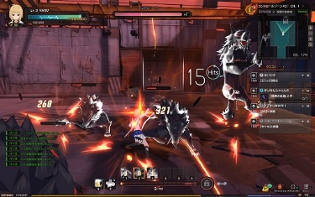
 |  |  |  |  |  | 1, プレイヤーのHPゲージを設置(現在使っている武器を表示できたら表示させる)

 |  |  |  |  |  | 2, ボスの体力ゲージ(ボスが出てくるラストウェーブまでは表示させない)

 |  |  |  |  |  | 3, 次のウェーブに行くための残りの敵の数を表示(ミニマップがあるといいです)

 |  |  |  |  |  | 4, コマンドを表示

4

 | 2, | マップ情報
ウェーブ１
これをもう少しボロくするイメージ
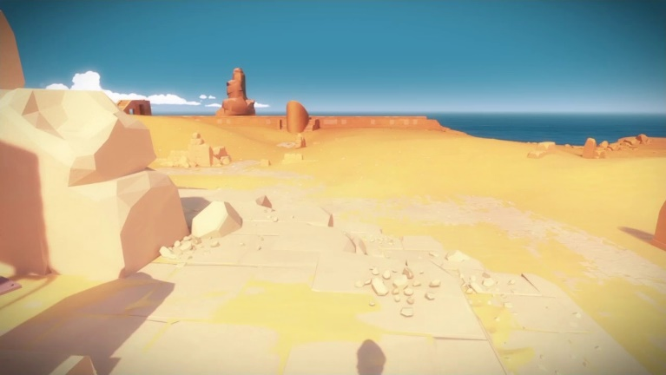
 |  |  |  |  |  |  |  |  |  | 基本的に障害物は多め

木
 |  |  |  |  |  |  |  |  |  | 木の形は２種類、普通に立っている木と図のような倒れている木。 既存のものがあるのならそれを使っても構いません。
木
岩
木
 |  |  |  |  |  |  |  |  |  | 岩は大きいものを３つくらいですべて形と大きさが違うもの
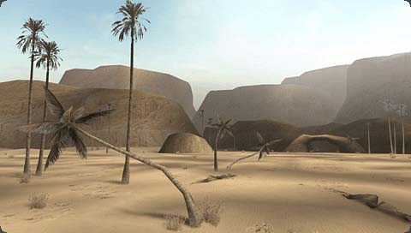
 |  |  |  |  |  |  |  |  |  | バランスを見ながら図のような小石を置く
岩
岩

ウェーブ2

ウェーブ３

ラストウェーブ(ボス戦)

 | ３, | 武器情報

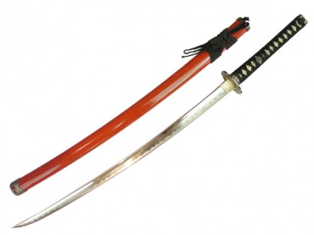
 | 刀 |  |  |  |  |  |  |  |  |  |  | 軌跡

 |  |  |  |  |  | ・刀はプレイヤーの形や大きさに合わせて作る

 |  |  |  |  |  | ・下図の打刀のように双剣よりは長く、太刀よりは短く
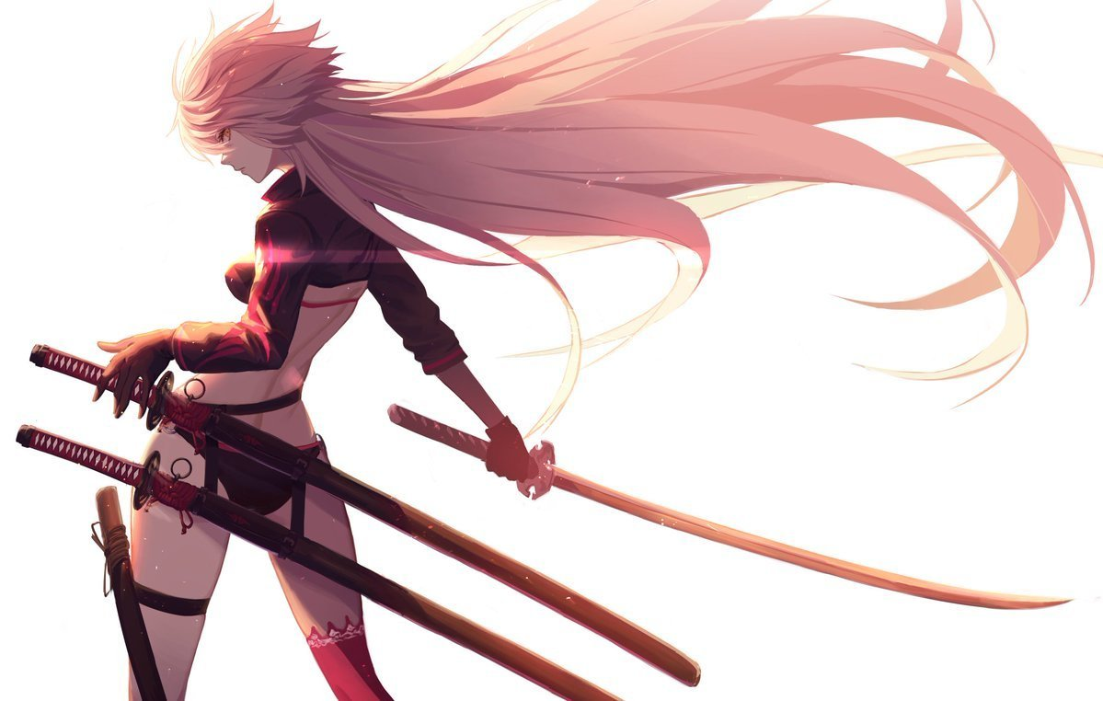
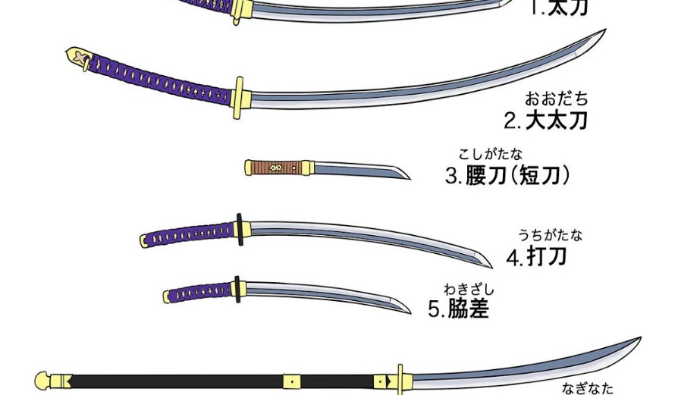

※あくまでもイメージです※

 | 薙刀

リザルト
 | 今日 | プロトタイプ版 | α版 |  | β版 |  |  | マスター版
日付 | 2021-01-19 | 2021-01-29 | 2021-02-19 |  | 2021-03-05 |  |  | 2021-03-19

タイトル
デモプレイ
 |  |  | 種類 | 工程 |  | 担当 |  | 開始日 | 管理項目 |  |  | 内容
 |  |  |  |  |  | 主 | 副 |  | ステータス | 進行度 | 実装状況
難易度選択
チュートリアル
 |  |  | 処理 |  |  |  |  | 2020-12-26 | 待機 | 0% | 未実装
 |  |  | 処理 |  |  |  |  | 2020-12-26 | 待機 | 0% | 未実装
 |  |  | 処理 |  |  |  |  | 2020-12-26 | 待機 | 0% | 未実装
 |  |  | 処理 |  |  |  |  | 2020-12-26 | 待機 | 0% | 未実装
 |  |  | 処理 |  |  |  |  | 2020-12-26 | 待機 | 0% | 未実装
ゲーム
 |  |  | 処理 |  |  |  |  | 2020-12-26 | 待機 | 0% | 未実装
 |  |  | 処理 |  |  |  |  | 2020-12-26 | 待機 | 0% | 未実装
 |  |  | モデル |  |  |  |  |  | 待機 | 0% | 未実装
リザルト
 |  |  | モデル |  |  |  |  |  | 待機 | 0% | 未実装
 |  |  | モデル |  |  |  |  |  | 待機 | 0% | 未実装
 |  |  | モデル |  |  |  |  |  | 待機 | 0% | 未実装
 |  |  |  |  |  |  |  |  | 待機 | 0% | 未実装
 |  |  |  |  |  |  |  |  | 待機 | 0% | 未実装
 |  |  |  |  |  |  |  |  | 待機 | 0% | 未実装

